Lagrange_1
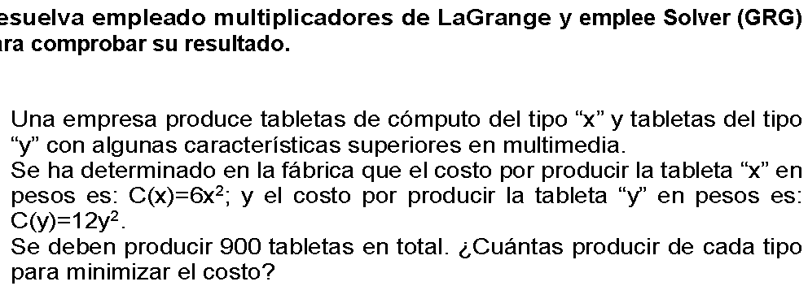

Mín Z= costo
x= # tabletas a producir tipo x
y= # tabletas a producir tipo y
Mín Z=6x^2+12y^2
s.a
r1: x+y=900 | x+y-900=0
 |  | Planteando la función de Lagrange
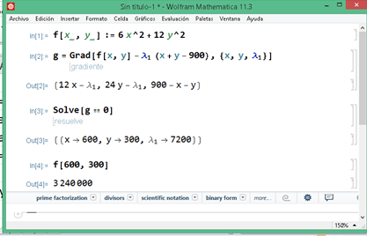
 |  | Restando con la respectiva lambda a r1
 |  | Se deriva respecto a cada variable, incluida lambda
 |  | Se resuelve el sistema de ecuaciones
 |  | Se determina x=600, y =300, Zj=3,240,000

Ejer2_Lag
Mín Z=x^2+3y+1
s.a.
r1: x+4y=50 | x+4y-50=0
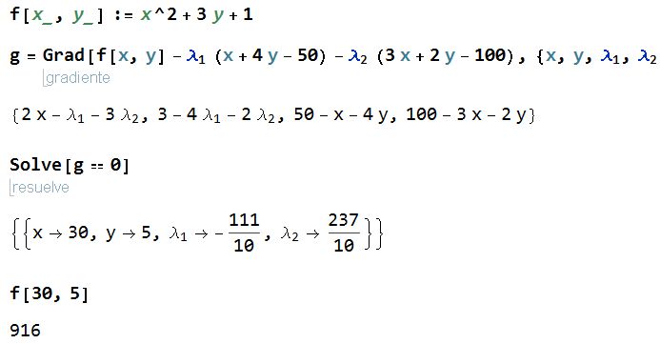
r2: 3x+2y=100 | 3x+2y-100=0

L(x,y,l1,l2)=x^2+3y+1-l1(x+4y-50)-l2(3x+2y-100)
L(x,y,l1,l2)=x^2+3y+1-l1x-4l1y+50l1-3l2x-2l2y+100l2
dL/dx=2x-l1-3l2=0
dL/dy=3-4l1-2l2=0
dL/dl1=-x-4y+50=0
dL/dl2=-3x-2y+100=0

